Sheet1
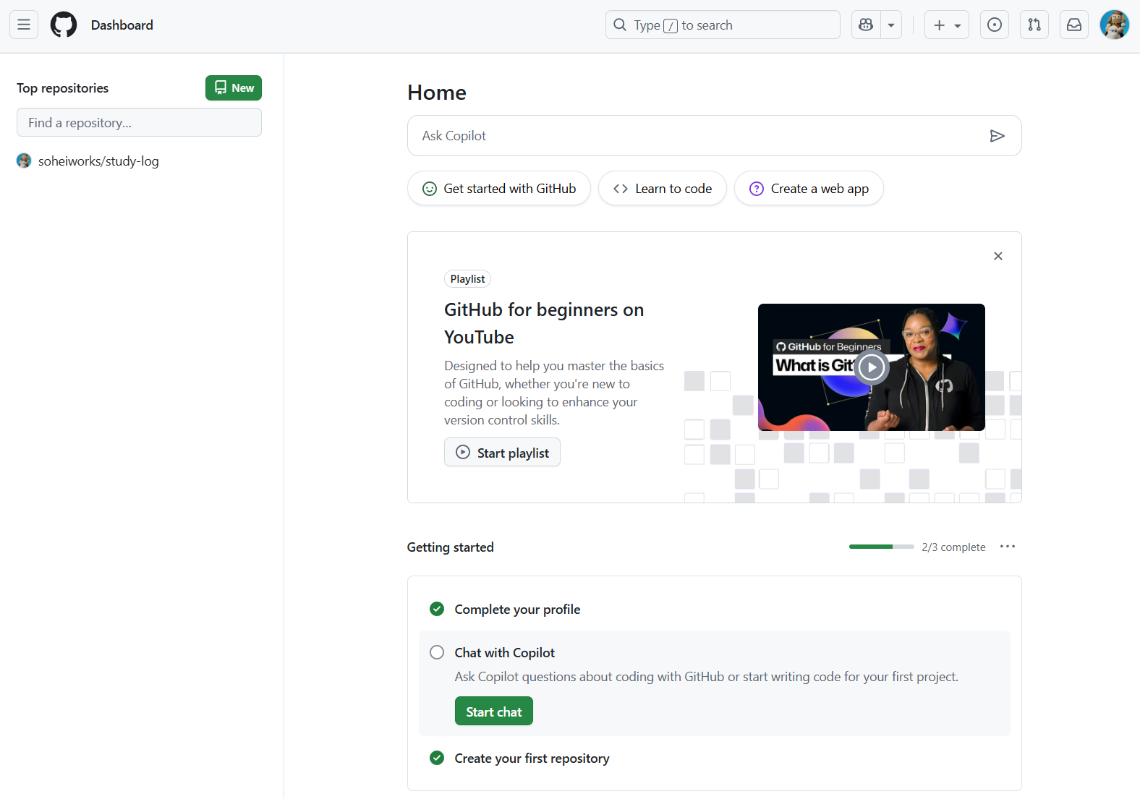
①

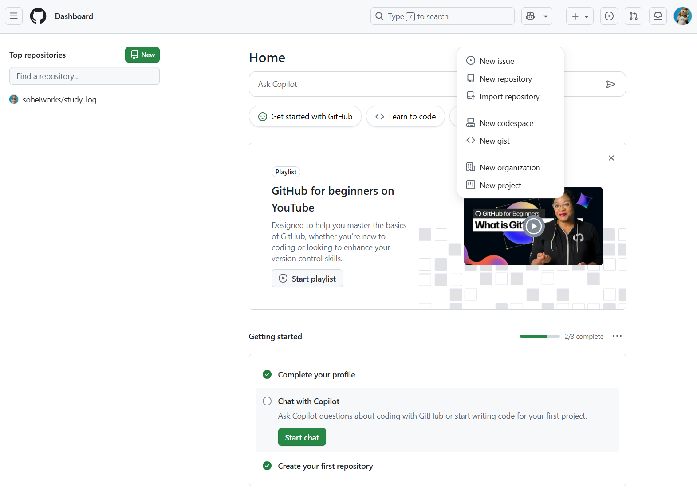

②

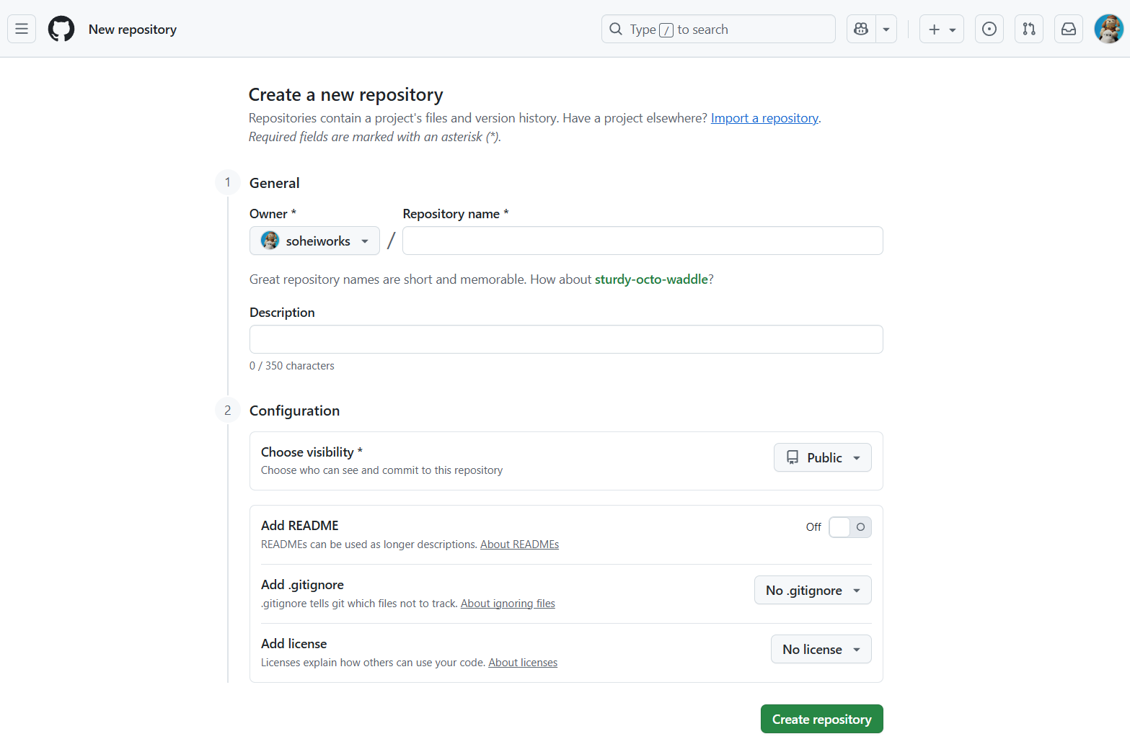

③ 誰が見るか、を意識して名前を付けること。

④ Learning log for programming and IT ※1 skills など。

⑤ Public / Private のどちらかを選択。 Privateは、招待したメンバーは編集可能。
「招待者は見るだけ」にしたい場合、Organization（組織 ”アカウント”）を作り直すしかない。

⑥ リポジトリのトップページに大きく表示される。Markdownで自由に書ける（見出し、リスト、画像、リンク） ■Description = Twitterプロフィール欄（短い一言）
■README.md = ブログのトップ記事（詳しい説明・目次）

⑦ C言語を選ぶと、.a.outなどのアップロード※２ してほしくないファイルをアップロード※2から除外してくれる。
言語やフレームワーク、開発環境 ごとに選べる※３ 。

⑧ アップロードしたコードを、他の人が使えるかどうかを決める。
📌 Add license の意味
GitHubにアップロードした時点で、著作権は 自動的にあなたに帰属 します
ただし「ライセンスを明示しない」とどうなるか？ 👉 他の人は 勝手に使えない（全部禁止に近い状態） 扱いになります
一方で「ライセンスを付ける」と： 👉 他の人がどんな条件で使えるか（改変・再配布・商用利用など）が明確になります
📌 代表的なライセンス
MIT License
誰でも自由に使えるが、著作権表示と免責条項を残す必要あり
最もシンプルで人気
Apache License 2.0
MITに近いが、特許権の扱いも明記されている
GPL (GNU General Public License)
自分のコードを使ったら、その派生物もGPLで公開しなければならない（「コピーレフト」性が強い）
📌 学習ログの場合
基本的に自分の練習記録なので、ライセンスを設定しなくても問題なし
もし「他の人にも参考にしてほしい」と思うなら → MIT License を付けるのが一般的

※1
「ITは和製英語」説の背景
日本では 1990年代〜2000年代初期に「IT革命」「IT企業」などの言葉が広まりました。
そのとき「海外ではITという言葉は使わない、和製英語だ」という解説が一部で広まったんです。
理由は、当時の英語圏では computer skills / tech skills / information technology など、より具体的な表現が多かったため。📌 実際の英語圏での使い方
IT (Information Technology) 自体は英語圏でも昔から普通に使われています。
例：
IT department（情報システム部門）
IT manager（IT部門の責任者）
IT skills（IT関連スキル）
特に「社内の情報システム」「企業ITインフラ」「ヘルプデスク」など、ビジネスの文脈で定着している言葉。
📌 誤解の原因
英語圏で「tech industry」「software development」と言う場面が増えてきたため、IT = インフラや社内システム寄り、tech = 最新技術・開発寄り というニュアンスの差が生まれた。
日本では「IT = 最新のハイテク全般」の意味で広く使われたので、「海外では違う」という言説が出た。
結論
ITは和製英語ではなく、英語圏でも使われている正式な言葉
ただしニュアンスとしては「社内情報システム・インフラ寄り」で使われることが多い
開発志望を強調したいなら「tech skills」「software development skills」を選ぶとより自然

※2
アップロード ＝ ブラウザから直接ファイルを追加する操作
プッシュ ＝ ローカルPCでGitを使ってコミットした内容を、GitHubに送る操作

※３
それぞれの言語やフレームワークの不要なファイルは、コミュニティで意見を出されて決められている。

